TL1
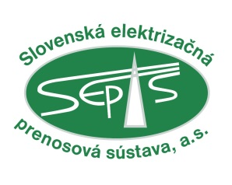
 |  |  | Objednávateľ

 |  |  | Slovenská elektrizačná prenosová sústava, a.s.
 |  |  | Mlynské nivy 59/A, 824 84 Bratislava

Zákazka |  |  |  |  |  |  | Objekt
Transformácia 400/110 kV Bystričany - T 401, T 402
Dokument
VÝKAZ VÝMER - TECHNOLOGICKÁ ČASŤ
Stupeň |  | Dátum | DCC | Listov |  | Poradové číslo
SPVZ |  | 12/2016 | &ECA |  | 37

 |  |  |  |  |  |  | Kópia č.

0 | Čistopis |  |  |  | 12/2016
Zmena | Názov zmeny |  |  |  | Dátum |  | Vykonal

Obsah:
 | Rekapitulácia objektov stavby

 | PS 03 Transformátor 400/110 kV
 | PS 07 Rozvodňa 400 kV
 | PS 31 RIS - Centrálne zariadenie
 | PS 32 RIS - Väzby na technológiu
 | PS 33 Elektrické ochrany
 | PS 34 Meranie práce a kvality elektrickej energie
 | PS 35 Automatická regulácia napätia (ARN)
 | PS 36 Technologický informačný systém ochrán
 | PS 37 Monitorovací systém technológie
 | PS 38 Interné komunikácie
 | PS 50 Vlastná spotreba ESt
 | PS 52 Transformátory vlastnej spotreby
 | PS 61 Väzba na Slovenský elektroenergetický dispečing (SED)
 | PS 62 Prenosové cesty

